Electrolux
Прайс-лист
Электрические накопительные водонагреватели
Серия | Модель | Объём, л | Мощность, Вт | Напряжение, В | Размеры, мм | Цена, розница | Цена по АКЦИИ
Quantum Pro | Внутренний бак с покрытием из стеклоэмали. Экономичный режим, защита от накипи, обеззараживание воды. Многоступенчатая система безопасности. Гарантия 5 лет. |  |  |  |  | руб. | руб.
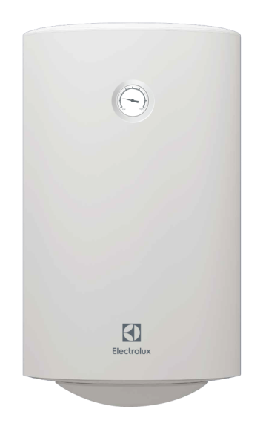
 | EWH 30 Quantum Pro | 30 | 1500 | 220 | 570x340x340 | 6,490 | 5,711
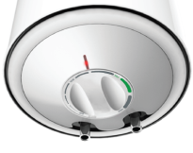
 | EWH 50 Quantum Pro | 50 | 1500 | 220 | 705x385x385 | 6,690 | 5,887
 | EWH 80 Quantum Pro | 80 | 1500 | 220 | 727x450x450 | 7,990 | 7,031
НА СКЛАДЕ
 | EWH 100 Quantum Pro | 100 | 1500 | 220 | 877x450x450 | 8,990 | 7,911
Rival | Водонагреватели малого объема. Внутренний бак из нержавеющей стали, модели с подключением воды снизу Rival O и с подключением воды сверху Rival U. Индикация нагрева, высокая производительность, экономичный режим, защита от накипи, обеззараживание воды. Многоступенчатая система безопасности. Гарантия 7 лет. |  |  |  |  | руб. | руб.
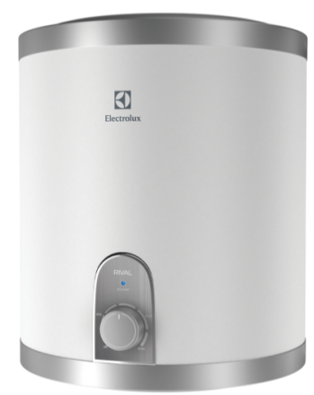
Не управляемый ассортимент
 | EWH 10 Rival O | 10 | 2000 | 220 | 380x270x270 | 5,590 | 4,919

 | EWH 10 Rival U | 10 | 2000 | 220 | 380x270x270 | 5,590 | 4,919
 | EWH 15 Rival O | 15 | 2000 | 220 | 465x270x270 | 6,290 | 5,535
НА СКЛАДЕ
 | EWH 15 Rival U | 15 | 2000 | 220 | 465x270x270 | 6,290 | 5,535



Прайс-лист 16.04.2018
Электрические проточные водонагреватели
Серия | Модель | Мощность, КВт | Напряжение, В | Размеры, мм |  | Цена, розница | Цена, Д0
Smartfix 2.0 | Компактный размер. Простая и быстрая установка. Гидравлическая система управления. 3 режима мощности. 3 вида комплектации. Многоступенчатая система безопасности. Гарантия 2 года. |  |  |  |  | руб. | руб.
Не управляемый ассортимент
 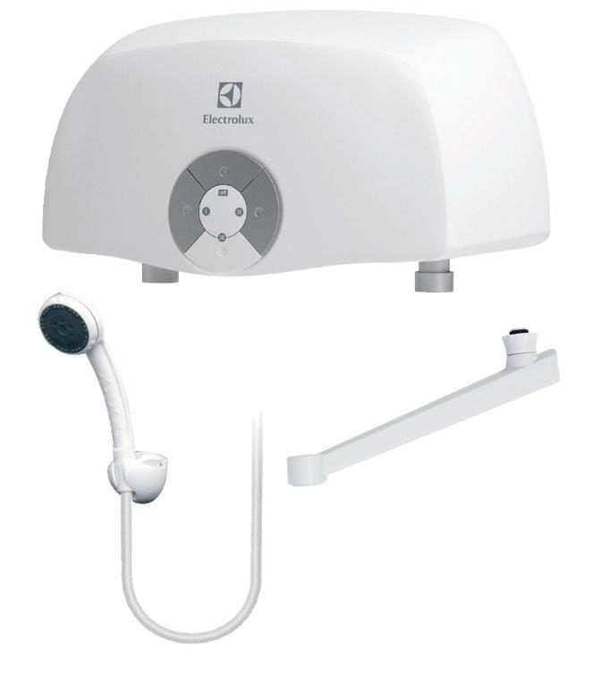 | SMARTFIX 2.0 S (3,5 kW) - душ | 1,5/ 2,0/ 3,5 | 220 | 270х135х100 |  | 2,490 | 2,117
 | SMARTFIX 2.0 T (3,5 kW) - кран | 1,5/ 2,0/ 3,5 | 220 | 270х135х100 |  | 2,490 | 2,117
 | SMARTFIX 2.0 TS (3,5 kW) - кран+душ | 1,5/ 2,0/ 3,5 | 220 | 270х135х100 |  | 2,590 | 2,202
 | SMARTFIX 2.0 S (5,5 kW) - душ | 2,2/ 3,3/ 5,5 | 220 | 270х135х100 |  | 2,690 | 2,287
 | SMARTFIX 2.0 T (5,5 kW) - кран | 2,2/ 3,3/ 5,5 | 220 | 270х135х100 |  | 2,690 | 2,287
 | SMARTFIX 2.0 TS (5,5 kW) - кран+душ | 2,2/ 3,3/ 5,5 | 220 | 270х135х100 |  | 2,790 | 2,372
НА СКЛАДЕ
 | SMARTFIX 2.0 TS (6,5 kW) - кран+душ | 3,0/ 3,5/ 6,5 | 220 | 270х135х100 |  | 2,890 | 2,457

